Hoja 1
 |  |  |  |  |  |  |  |  |  |  |  | Analisis en el analizador de espectro
Nombre emisora | Frecuencia operación | Ancho de banda señal recibida adjunte evidencia de la medida | ¿Contiene la señal L+R? (SI/NO) | ¿Contiene señal piloto? (SI/NO) | ¿Contiene la Señal L-R? (SI/NO) | ¿Contiene la señal RBDS? (SI/NO) | ¿La emisora se encuentra registrada? indique el distintivo asignado | Imagen de evidencia de la señal demodulada donde identifique cada uno de sus caracteristicas (deben editar la imagen captada del computador e identificar los nombres de las componentes de la señal) | Clase de estacion | Potencia de transmision (kW) | frecuencia de enlace | BW [kHz] | Pnref [dBm] | RBW [kHz] | piso de ruido
W-Radio | 90.7 | 73 | si | si | no | si | HJQ72 | 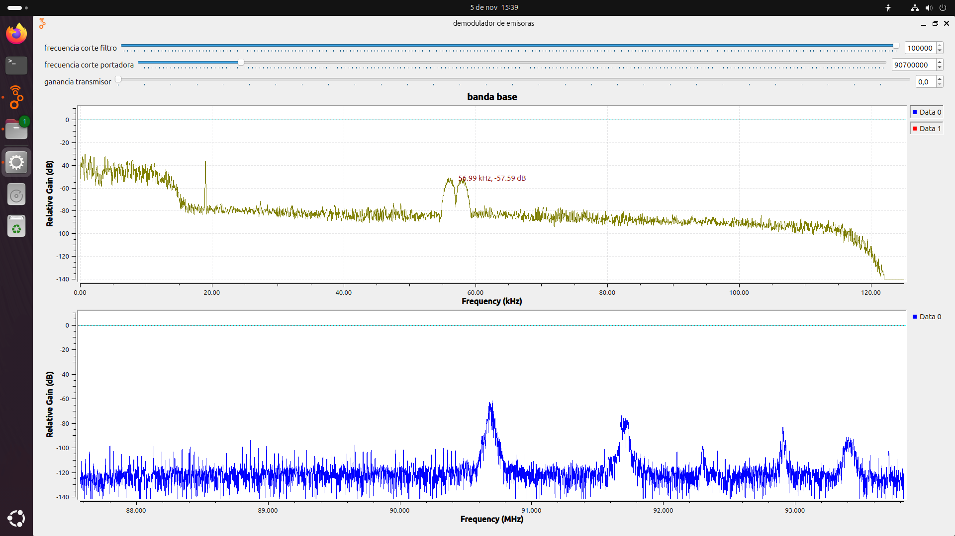 | COMERCIAL "B" | 54.50075 | n.n | 0.28 | -90 | 30 | -104.7712125
POLICIA NACIONAL DE COLOMBIA | 91.7 | 91 | si | si | no | no | HJO93 | 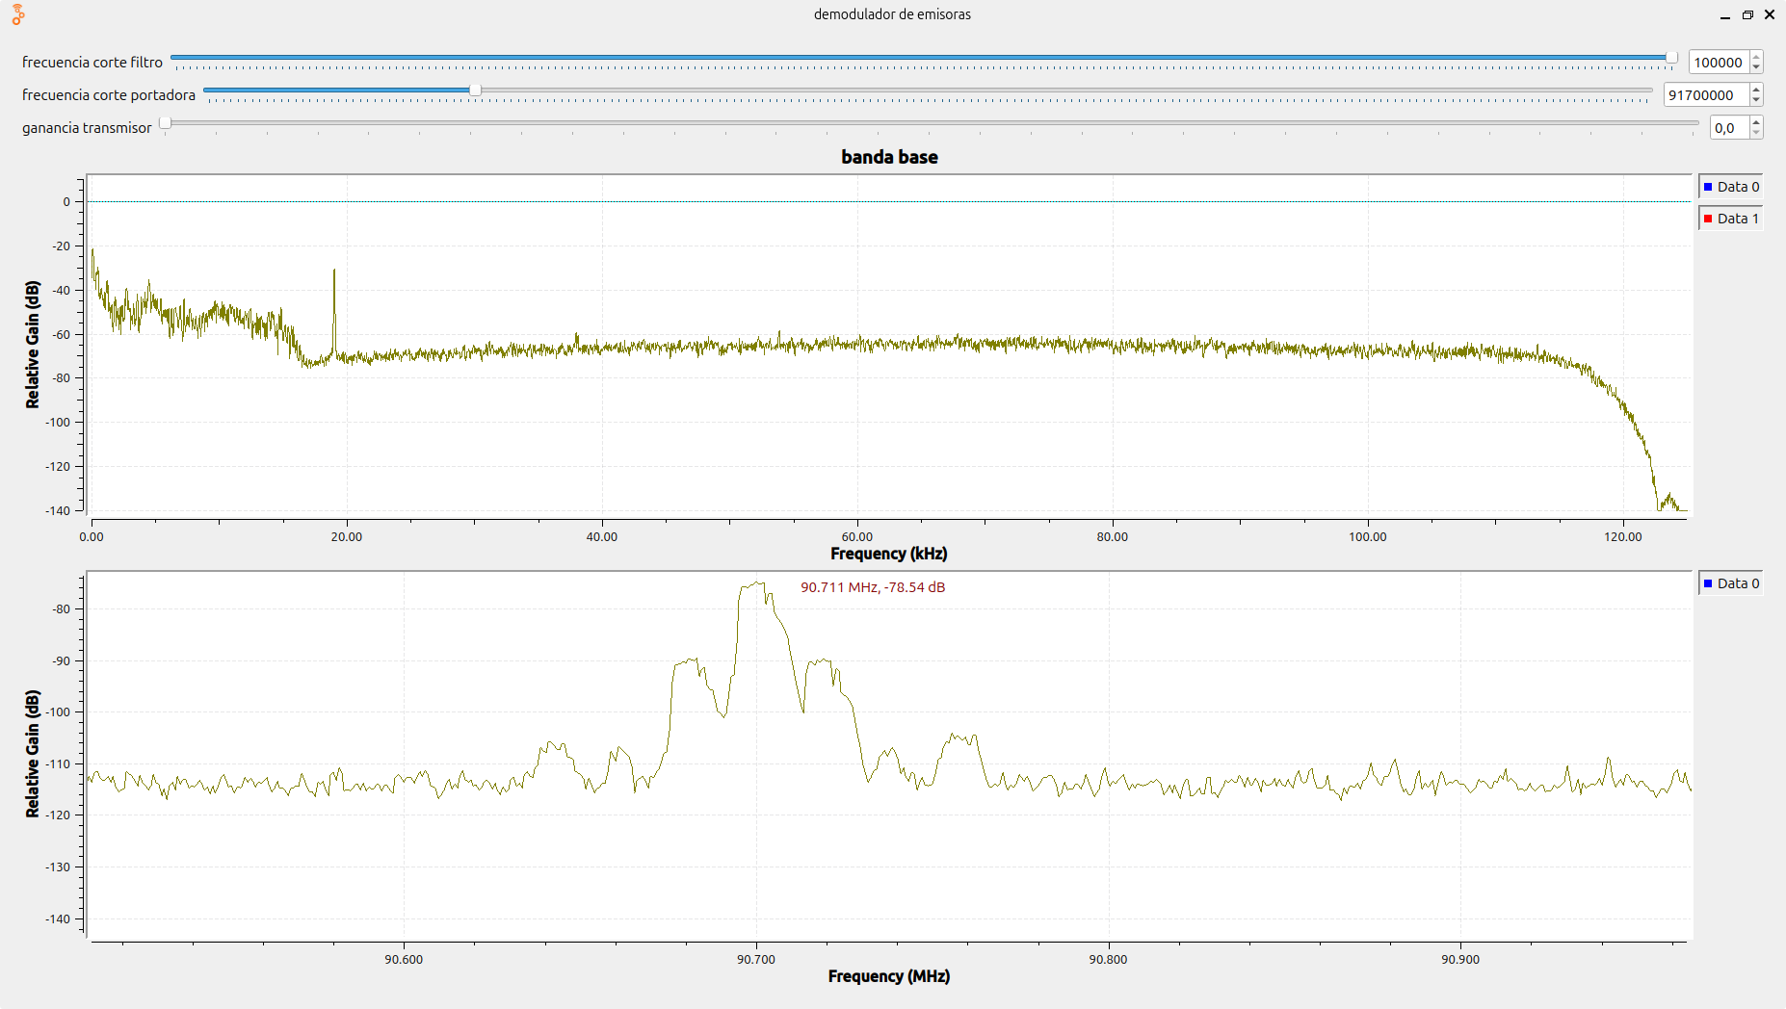 | INTERÉS PÚBLICO "B" | 0.06607 | n.n | 0.22 | -90 | 30 | -104.7712125
Fuerzas militares de Colombia | 92.9 | 115 | si | si | no | si | HJA87 |  | INTERÉS PÚBLICO "A" | 28.22439 | n.n | 0.34 | -90 | 30 | -104.7712125
EMISORA COMUNITARIA LA BRUJULA | 93.4 | 117 | si | si | si | no | HJU94 | 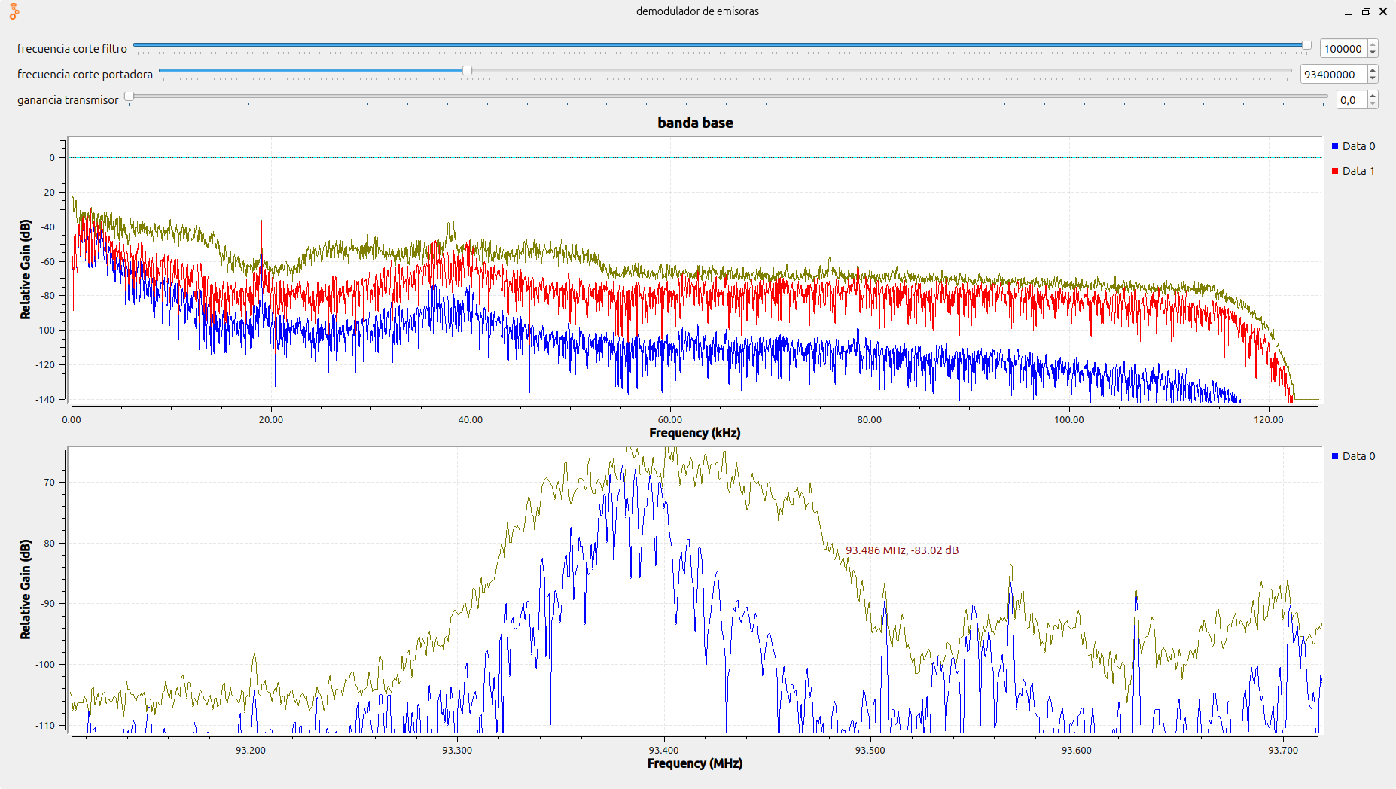 | COMUNITARIA "D" | 0.266523 | n.n | 0.3 | -90 | 30 | -104.7712125
Tropicana | 95.7 | 115 | si | si | no | si | HJNH | 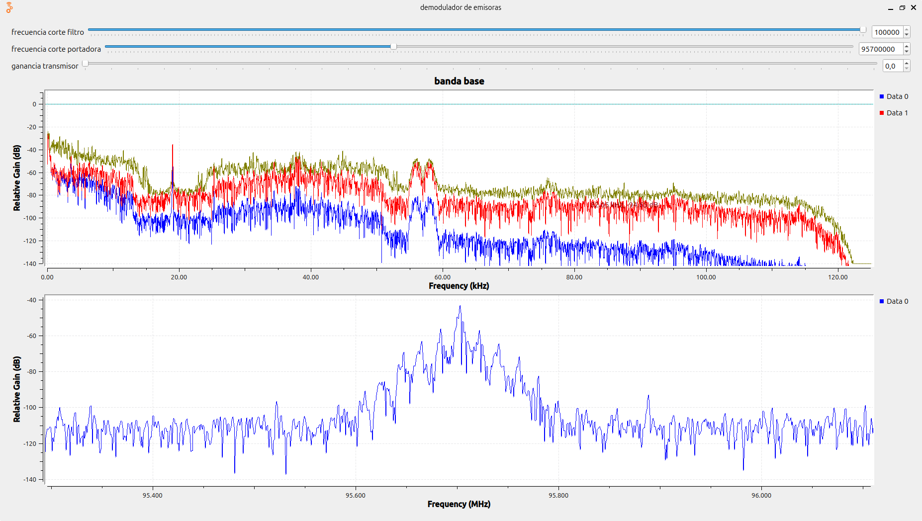 | COMERCIAL "B" | 47.09698 | n.n | 0.24 | -90 | 30 | -104.7712125
Santo tomas Estereo | 97.2 | 104 | si | si | si | no | HJB91 |  | INTERES PUBLICO "B" | 0.028351 | n.n
Uis estereo "no aparese registrada en F.M" | 96.9 | 126 | si | si | si | no | no | 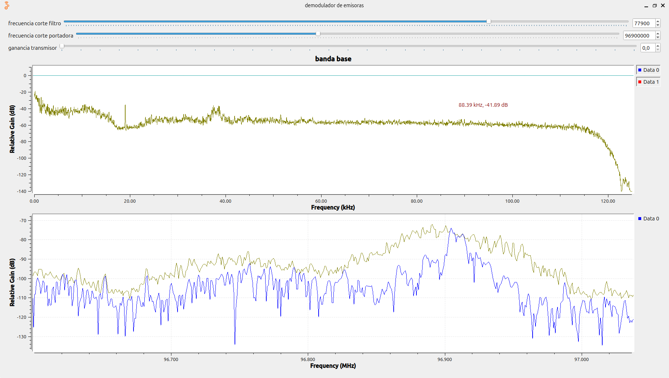 | INTERES PUBLICO "B" | 0.044635771 | n.n
OLIMPICA FM ESTEREO | 97.7 | 111 | si | si | no | no | HJP23 | 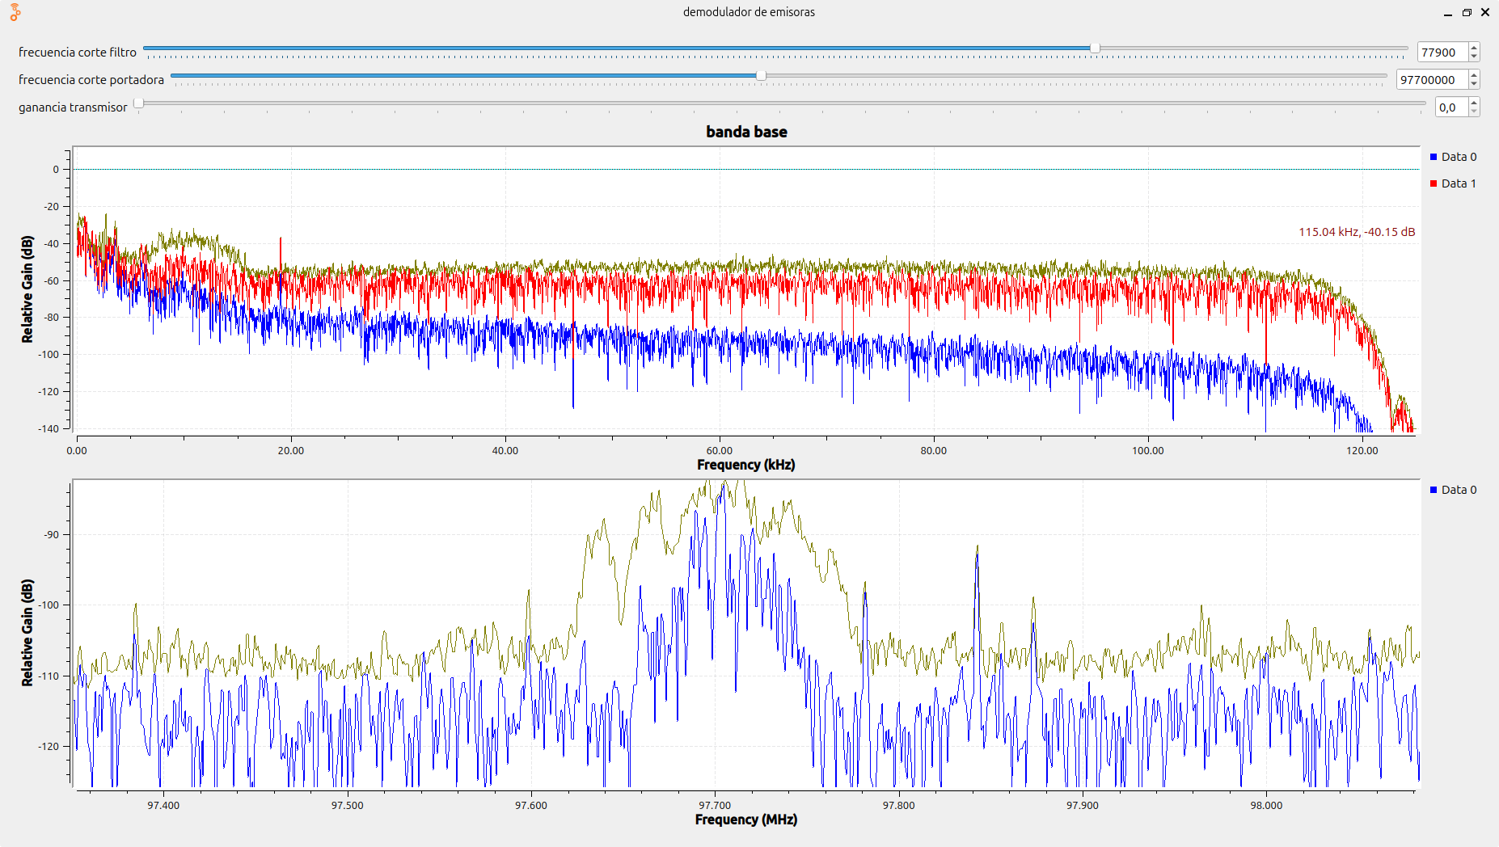 | COMERCIAL "C" | 0.009128 | n.n
La Exitosa " no esta registrada en santander " | 98.5 | 57 | si | si | si | si |  | 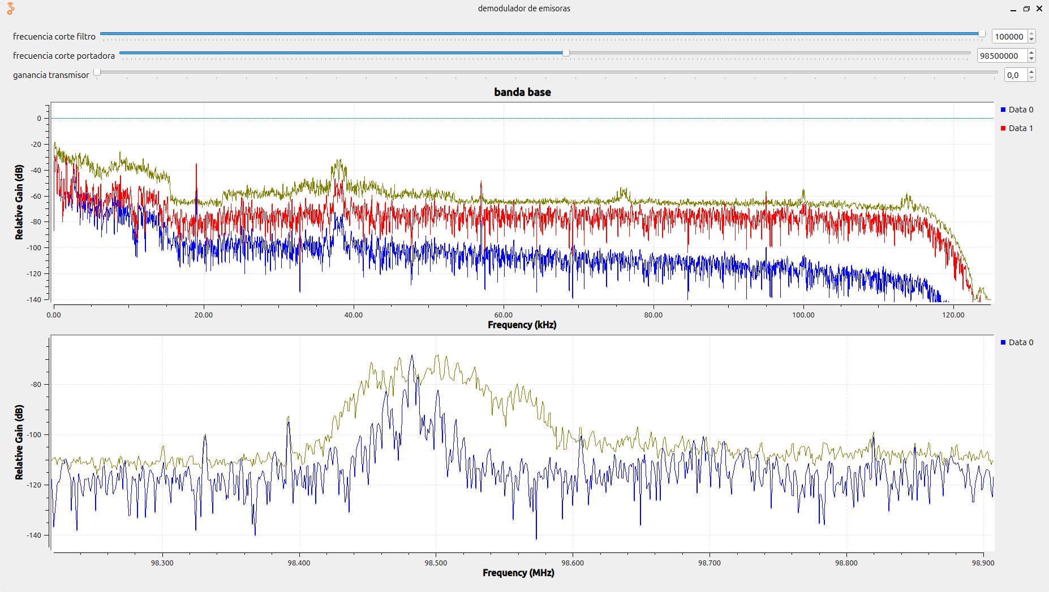 | COMERCIAL "C" | 0.115284 | n.n
Caracol | 99.2 | 131 | si | si | no | no | HJP29 | 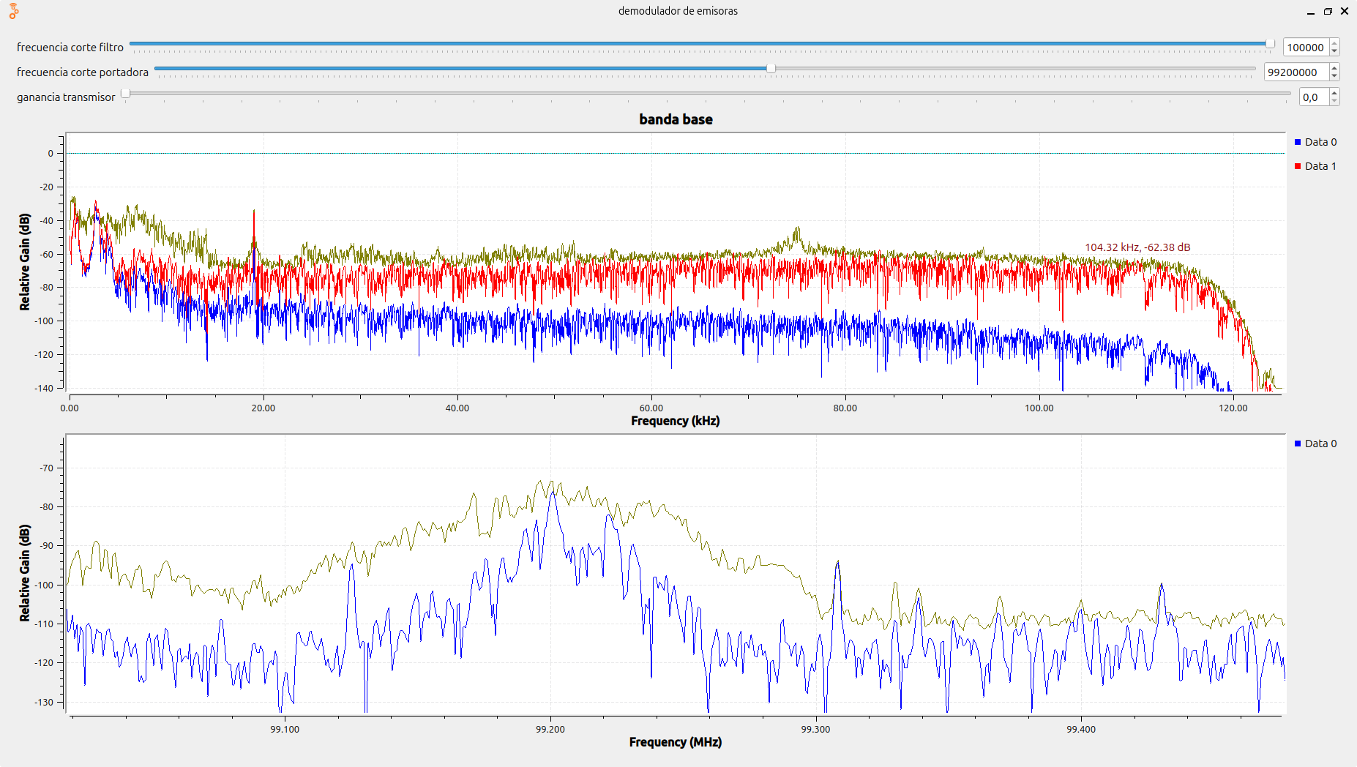 | COMERCIAL "C" | 0.037391 | n.n
EMISORA CULTURAL LUIS CARLOS GALAN SARMIENTO | 100.7 | 144 | si | si | si | no | HJC95 | 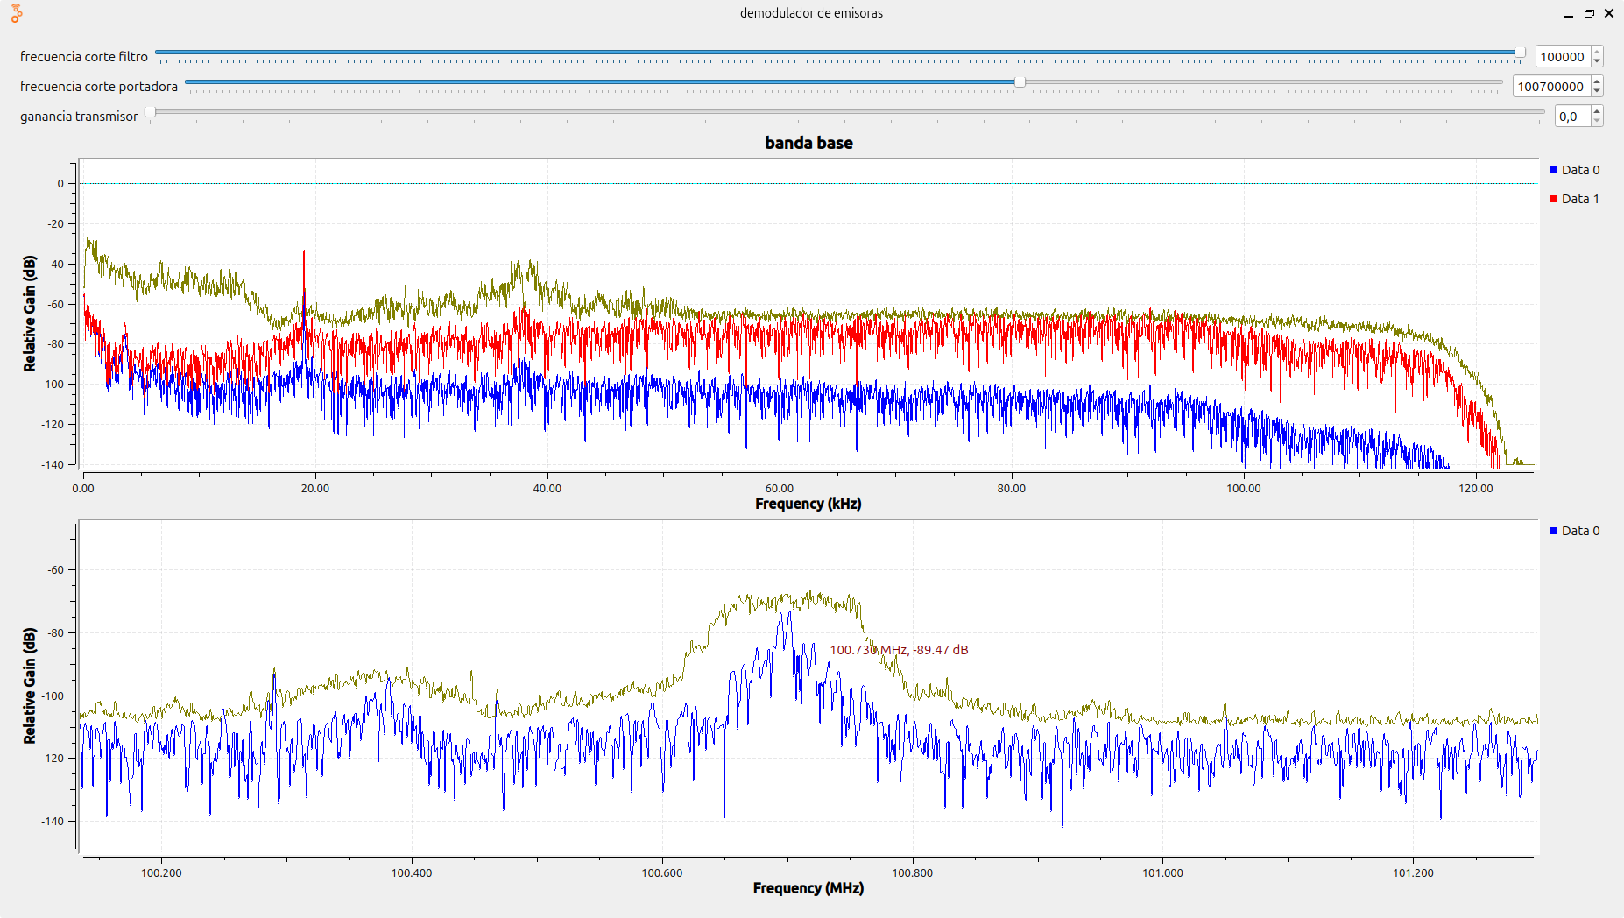 | INTERÉS PÚBLICO "B" | 0.05257 | n.n
UTS - TU RADIO ESTEREO | 101.7 | 144 | si | si | no | no | HJC99 | 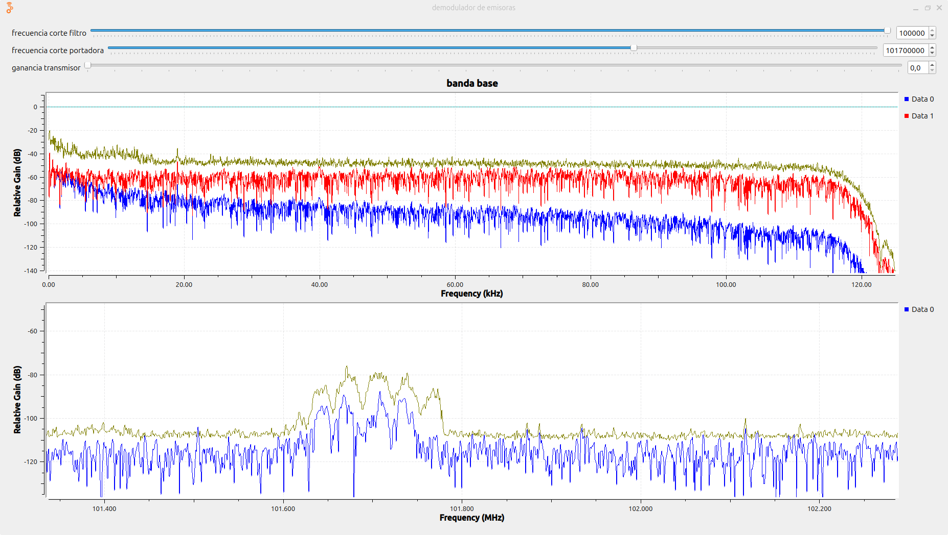 | INTERÉS PÚBLICO "C" | 0.005293 | n.n
LA MEGA ESTÉREO | 102.5 | 138 | si | si | si | no | HJQ66 | 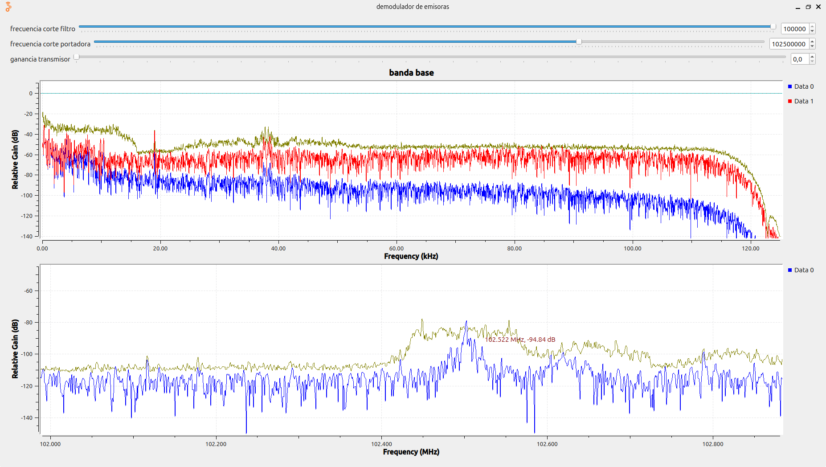 | COMERCIAL "B" | 0.014408 | n.n
NITRO STEREO | 103.2 | 91 | si | no | no | no | HKL75 | 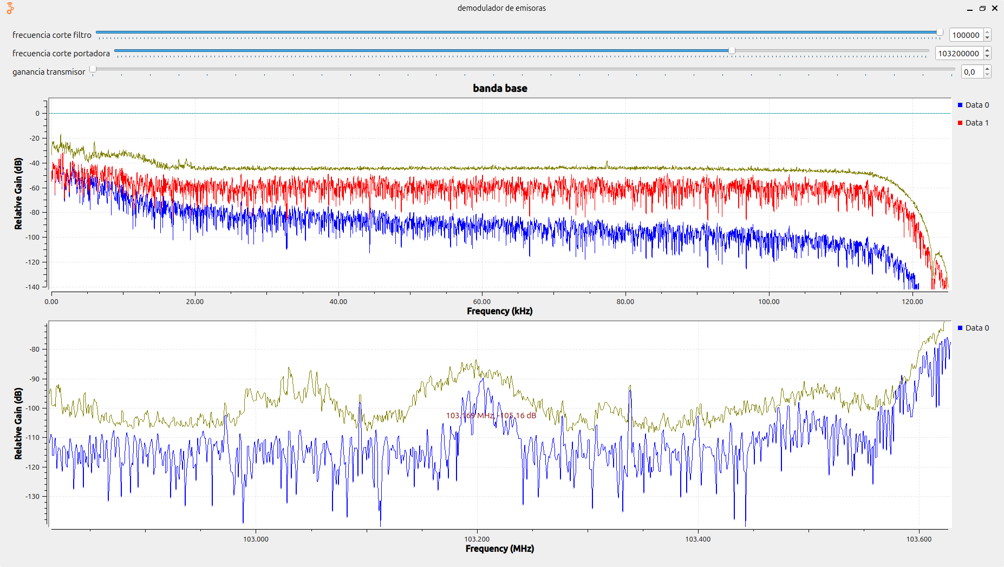 | COMUNITARIA "D" | 0.005293 | n.n
RUMBA ESTÉREO | 103.7 | 211 | si | si | si | no | HJA83 | 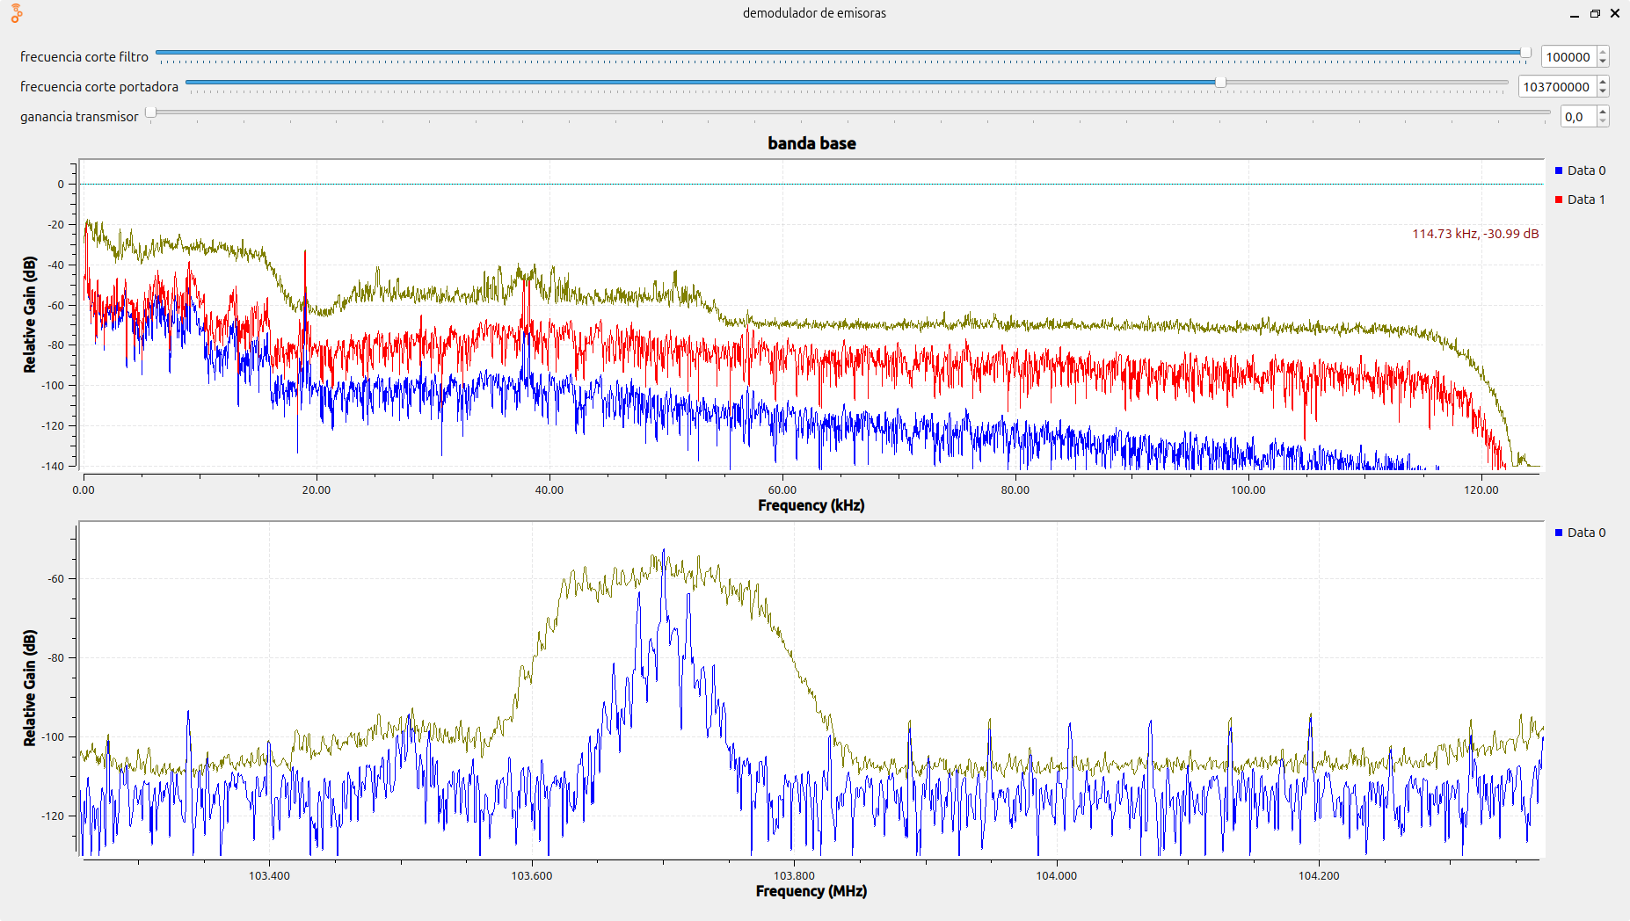 | COMERCIAL "C" | 0.014408 | n.n
BÉSAME | 104.7 | 77 | si | si | si | si | HJYF | 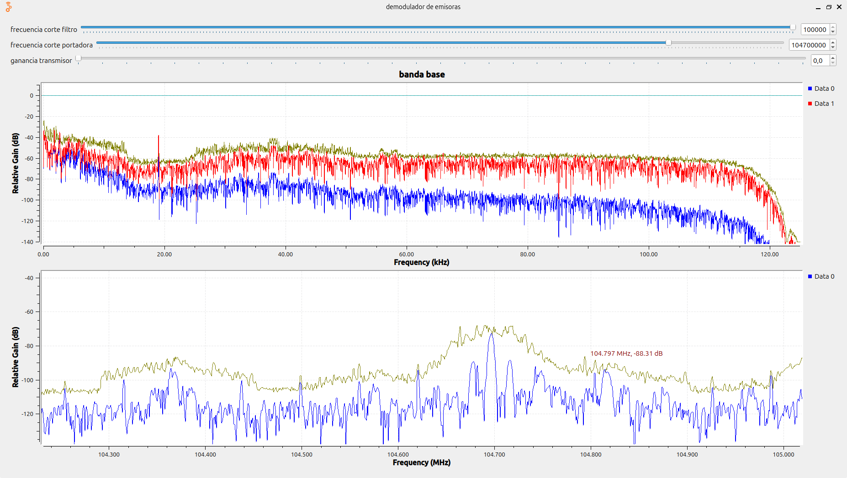 | COMERCIAL "C" | 0.001806 | n.n
LA GUAPACHOSA 105,1 | 105.1 | 165 | no | no | no | no | HJU95 |  | COMUNITARIA "D" | 2.173247 | n.n
Radio 1 | 106.7 | 149 | si | si | sis | no | HJYC | 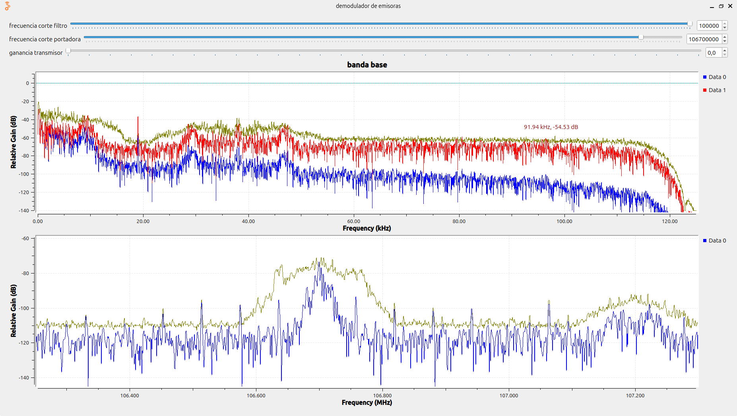 | COMERCIAL "C" | 0.04979 | n.n

